Cover


This file was created on 18551

2
COVID-19 deaths per million population

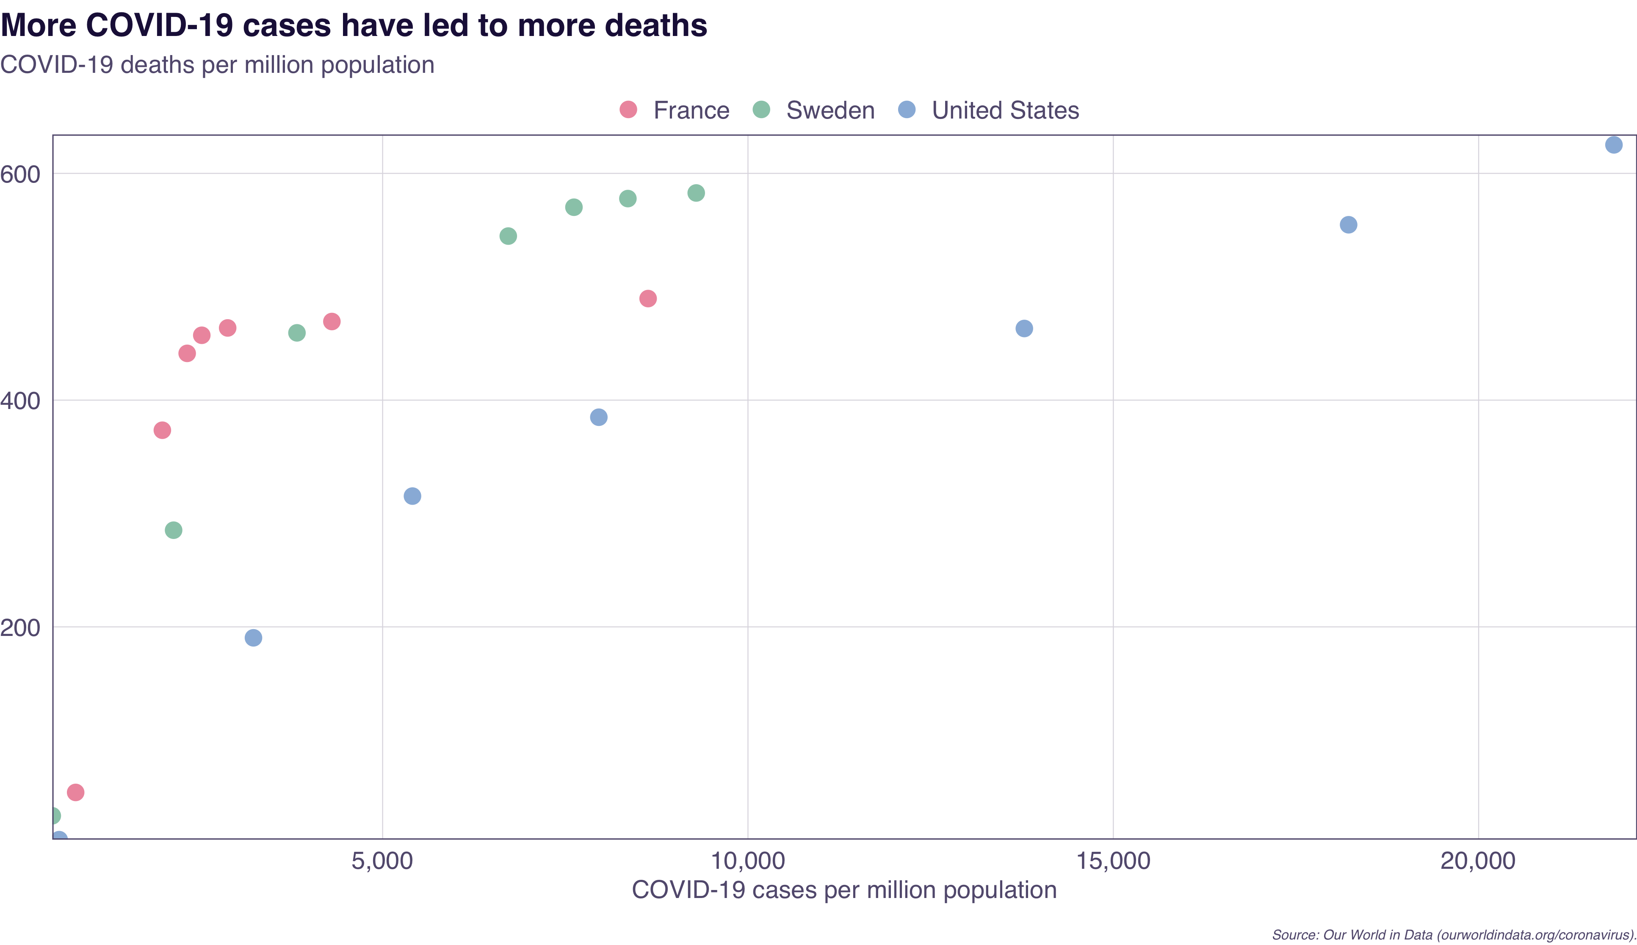
Total_cases_per_million | Total_deaths_per_million | Country
798.609 | 53.973 | France
1985.2 | 373.444 | France
2324.879 | 441.251 | France
2524.776 | 457.199 | France
2878.947 | 463.664 | France
4305.345 | 469.333 | France
8633.441 | 489.571 | France
478.747 | 33.369 | Sweden
2139.065 | 285.268 | Sweden
3827.504 | 459.34 | Sweden
6719.496 | 544.693 | Sweden
7618.174 | 570.14 | Sweden
8356.446 | 577.765 | Sweden
9291.761 | 582.715 | Sweden
572.859 | 12.323 | United States
3232.077 | 190.349 | United States
5408.389 | 315.354 | United States
7958.945 | 384.921 | United States
13782.479 | 463.181 | United States
18220.437 | 554.672 | United States
21851.919 | 625.155 | United States

Source: Our World in Data (ourworldindata.org/coronavirus).

3
Daily COVID-19 cases in Australia

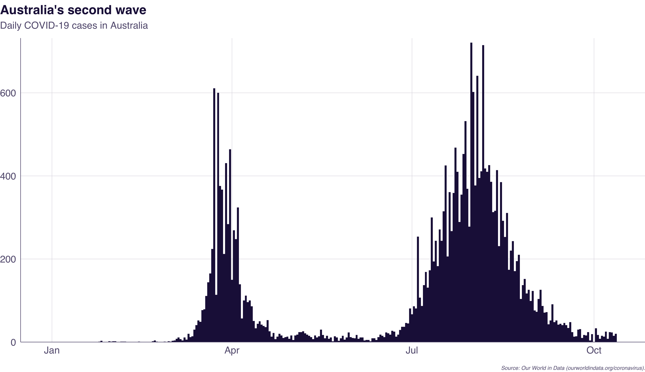
Date | New_cases
2019-12-31 | 0
2020-01-01 | 0
2020-01-02 | 0
2020-01-03 | 0
2020-01-04 | 0
2020-01-05 | 0
2020-01-06 | 0
2020-01-07 | 0
2020-01-08 | 0
2020-01-09 | 0
2020-01-10 | 0
2020-01-11 | 0
2020-01-12 | 0
2020-01-13 | 0
2020-01-14 | 0
2020-01-15 | 0
2020-01-16 | 0
2020-01-17 | 0
2020-01-18 | 0
2020-01-19 | 0
2020-01-20 | 0
2020-01-21 | 0
2020-01-22 | 0
2020-01-23 | 0
2020-01-24 | 0
2020-01-25 | 1
2020-01-26 | 3
2020-01-27 | 0
2020-01-28 | 0
2020-01-29 | 0
2020-01-30 | 2
2020-01-31 | 1
2020-02-01 | 2
2020-02-02 | 2
2020-02-03 | 0
2020-02-04 | 0
2020-02-05 | 1
2020-02-06 | 1
2020-02-07 | 1
2020-02-08 | 0
2020-02-09 | 0
2020-02-10 | 0
2020-02-11 | 0
2020-02-12 | 0
2020-02-13 | 0
2020-02-14 | 1
2020-02-15 | 0
2020-02-16 | 0
2020-02-17 | 0
2020-02-18 | 0
2020-02-19 | 0
2020-02-20 | 0
2020-02-21 | 2
2020-02-22 | 4
2020-02-23 | 1
2020-02-24 | 0
2020-02-25 | 0
2020-02-26 | 0
2020-02-27 | 1
2020-02-28 | 0
2020-02-29 | 2
2020-03-01 | 1
2020-03-02 | 3
2020-03-03 | 4
2020-03-04 | 8
2020-03-05 | 11
2020-03-06 | 7
2020-03-07 | 4
2020-03-08 | 11
2020-03-09 | 6
2020-03-10 | 20
2020-03-11 | 12
2020-03-12 | 14
2020-03-13 | 30
2020-03-14 | 41
2020-03-15 | 52
2020-03-16 | 49
2020-03-17 | 77
2020-03-18 | 79
2020-03-19 | 111
2020-03-20 | 144
2020-03-21 | 165
2020-03-22 | 224
2020-03-23 | 611
2020-03-24 | 114
2020-03-25 | 600
2020-03-26 | 376
2020-03-27 | 367
2020-03-28 | 212
2020-03-29 | 431
2020-03-30 | 284
2020-03-31 | 464
2020-04-01 | 150
2020-04-02 | 269
2020-04-03 | 248
2020-04-04 | 324
2020-04-05 | 139
2020-04-06 | 57
2020-04-07 | 100
2020-04-08 | 112
2020-04-09 | 96
2020-04-10 | 100
2020-04-11 | 86
2020-04-12 | 51
2020-04-13 | 33
2020-04-14 | 44
2020-04-15 | 50
2020-04-16 | 42
2020-04-17 | 39
2020-04-18 | 36
2020-04-19 | 53
2020-04-20 | 26
2020-04-21 | 13
2020-04-22 | 22
2020-04-23 | 7
2020-04-24 | 13
2020-04-25 | 20
2020-04-26 | 16
2020-04-27 | 10
2020-04-28 | 12
2020-04-29 | 13
2020-04-30 | 8
2020-05-01 | 16
2020-05-02 | 5
2020-05-03 | 16
2020-05-04 | 18
2020-05-05 | 24
2020-05-06 | 24
2020-05-07 | 26
2020-05-08 | 21
2020-05-09 | 18
2020-05-10 | 15
2020-05-11 | 12
2020-05-12 | 7
2020-05-13 | 16
2020-05-14 | 11
2020-05-15 | 14
2020-05-16 | 30
2020-05-17 | 17
2020-05-18 | 9
2020-05-19 | 15
2020-05-20 | 8
2020-05-21 | 11
2020-05-22 | 2
2020-05-23 | 14
2020-05-24 | 11
2020-05-25 | 3
2020-05-26 | 9
2020-05-27 | 15
2020-05-28 | 6
2020-05-29 | 11
2020-05-30 | 23
2020-05-31 | 12
2020-06-01 | 10
2020-06-02 | 9
2020-06-03 | 17
2020-06-04 | 8
2020-06-05 | 11
2020-06-06 | 11
2020-06-07 | 4
2020-06-08 | 5
2020-06-09 | 5
2020-06-10 | 2
2020-06-11 | 9
2020-06-12 | 9
2020-06-13 | 5
2020-06-14 | 12
2020-06-15 | 18
2020-06-16 | 15
2020-06-17 | 12
2020-06-18 | 23
2020-06-19 | 21
2020-06-20 | 18
2020-06-21 | 27
2020-06-22 | 25
2020-06-23 | 13
2020-06-24 | 18
2020-06-25 | 29
2020-06-26 | 37
2020-06-27 | 37
2020-06-28 | 46
2020-06-29 | 45
2020-06-30 | 81
2020-07-01 | 67
2020-07-02 | 86
2020-07-03 | 81
2020-07-04 | 254
2020-07-05 | 107
2020-07-06 | 87
2020-07-07 | 137
2020-07-08 | 169
2020-07-09 | 131
2020-07-10 | 173
2020-07-11 | 300
2020-07-12 | 194
2020-07-13 | 244
2020-07-14 | 183
2020-07-15 | 271
2020-07-16 | 244
2020-07-17 | 315
2020-07-18 | 425
2020-07-19 | 206
2020-07-20 | 361
2020-07-21 | 267
2020-07-22 | 359
2020-07-23 | 468
2020-07-24 | 410
2020-07-25 | 289
2020-07-26 | 355
2020-07-27 | 453
2020-07-28 | 532
2020-07-29 | 369
2020-07-30 | 278
2020-07-31 | 721
2020-08-01 | 602
2020-08-02 | 377
2020-08-03 | 641
2020-08-04 | 395
2020-08-05 | 411
2020-08-06 | 715
2020-08-07 | 418
2020-08-08 | 410
2020-08-09 | 426
2020-08-10 | 386
2020-08-11 | 313
2020-08-12 | 316
2020-08-13 | 414
2020-08-14 | 231
2020-08-15 | 385
2020-08-16 | 292
2020-08-17 | 253
2020-08-18 | 311
2020-08-19 | 174
2020-08-20 | 220
2020-08-21 | 243
2020-08-22 | 171
2020-08-23 | 195
2020-08-24 | 210
2020-08-25 | 104
2020-08-26 | 137
2020-08-27 | 152
2020-08-28 | 117
2020-08-29 | 126
2020-08-30 | 99
2020-08-31 | 123
2020-09-01 | 76
2020-09-02 | 73
2020-09-03 | 104
2020-09-04 | 126
2020-09-05 | 87
2020-09-06 | 71
2020-09-07 | 72
2020-09-08 | 43
2020-09-09 | 52
2020-09-10 | 91
2020-09-11 | 48
2020-09-12 | 52
2020-09-13 | 42
2020-09-14 | 44
2020-09-15 | 41
2020-09-16 | 46
2020-09-17 | 41
2020-09-18 | 34
2020-09-19 | 48
2020-09-20 | 24
2020-09-21 | 13
2020-09-22 | 14
2020-09-23 | 30
2020-09-24 | 31
2020-09-25 | 10
2020-09-26 | 17
2020-09-27 | 16
2020-09-28 | 24
2020-09-29 | 4
2020-09-30 | 19
2020-10-01 | 0
2020-10-02 | 33
2020-10-03 | 17
2020-10-04 | 8
2020-10-05 | 15
2020-10-06 | 13
2020-10-07 | 25
2020-10-08 | 8
2020-10-09 | 24
2020-10-10 | 23
2020-10-11 | 15
2020-10-12 | 20

Source: Our World in Data (ourworldindata.org/coronavirus).

